项目投资
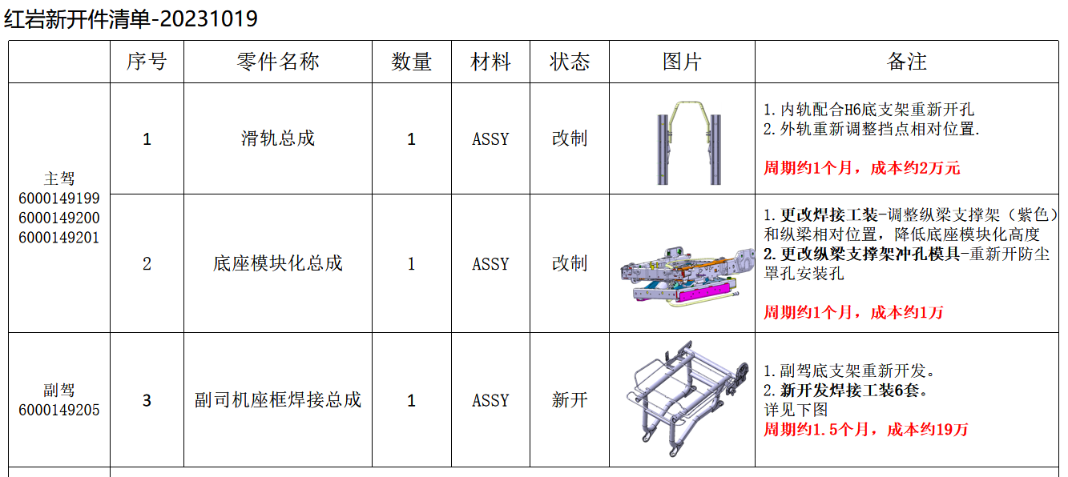
项目建设及投资估算表 单位：元 |  |  | 上汽红岩全系座椅项目研发费用预算表 (ZY2204）
项目 | 金额 | 备注 | 类型 | 项目 | 预算费用（元） | 备注
一、土地 |  |  | 生产线设备 | 新购置 |  | N/A
二、建设工程投资 |  |  |  | 改造 |  | N/A
三、设备投资 |  |  | 模、夹、检、工装等 | 注塑模具 | - | N/A
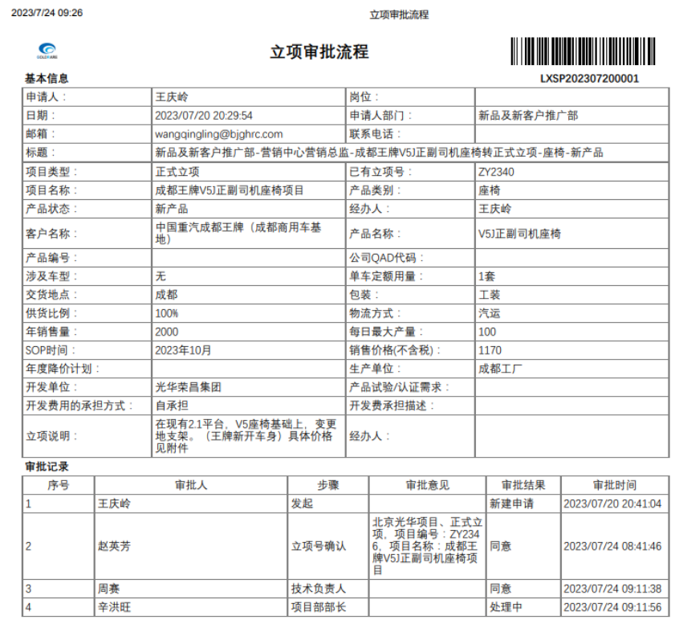
四、其他 |  |  |  | 冲压模具 | 130,000.00 | 副驾底支架钣金件新开 13W（10/23推进会议决定由西安工厂寻找属地资源整体外购，李谦负责）
小计 | - |  |  | 发泡模具 |  | N/A
五、模夹检具、工装 | 190,000.00 |  |  | 压铸模具 |  | N/A
六、开发投入 | 513,900.00 |  |  | 夹具 |  | N/A
合计 | 703,900.00 |  |  | 检具 |  | N/A | 会议决定，不开发检具
 |  |  |  | 工装 | 60,000.00 | 副驾底支架总成焊胎新开 6W（10/23推进会议决定由西安工厂寻找属地资源整体外购，李谦负责）
 |  |  |  | 其它 | - | N/A
 |  |  | 研发费用 | 人力成本 | - | N/A
 |  |  |  | 差旅费 | 7,500.00 | 项目期间按5次出差计算，单次1500 | 西安出差，按照3天一次
 |  |  |  | 邮寄费 | 1,000.00 | 项目期间按5次邮寄费用，单次200 | 底座模块化需要河北供货
 |  |  |  | 运费 | 1,500.00 | 项目期间按3次专车计算，单次500 | 西安工厂进行生产，距离较近，后续所有的样件西安权志维负责
 |  |  |  | 设计费 | 192,000.00 | 项目期间按花费120天计算，单价1600 | 从7月份开始设计，直至今日才初定技术方案
 |  |  |  | 样品费 | 224,400.00 | 项目期间预计51套，单价4400 | 3台评审样件、18台过程样件（15把过程提交样件，3把3C，强检、DVP试验等）、30台小批量试生产样件
 |  |  |  | 试验费 | 85,000.00 | 强检、3C | 李谦确认，是需要做强检、3C、安全带固定点试验
 |  |  |  | 维修费 | 2,500.00 | 项目期间按5次计算，单价500
 |  |  |  | 其他 |  | N/A
 |  |  | 合计 |  | 703900.00
 |  |  | 注：生产线改造、机器人及生产设备等投入费用预算由工厂参与策划预算。
 |  |  | 开发费用仅包括新产品开发费用

 |  |  | 涂红色处为必填项

